Legenda
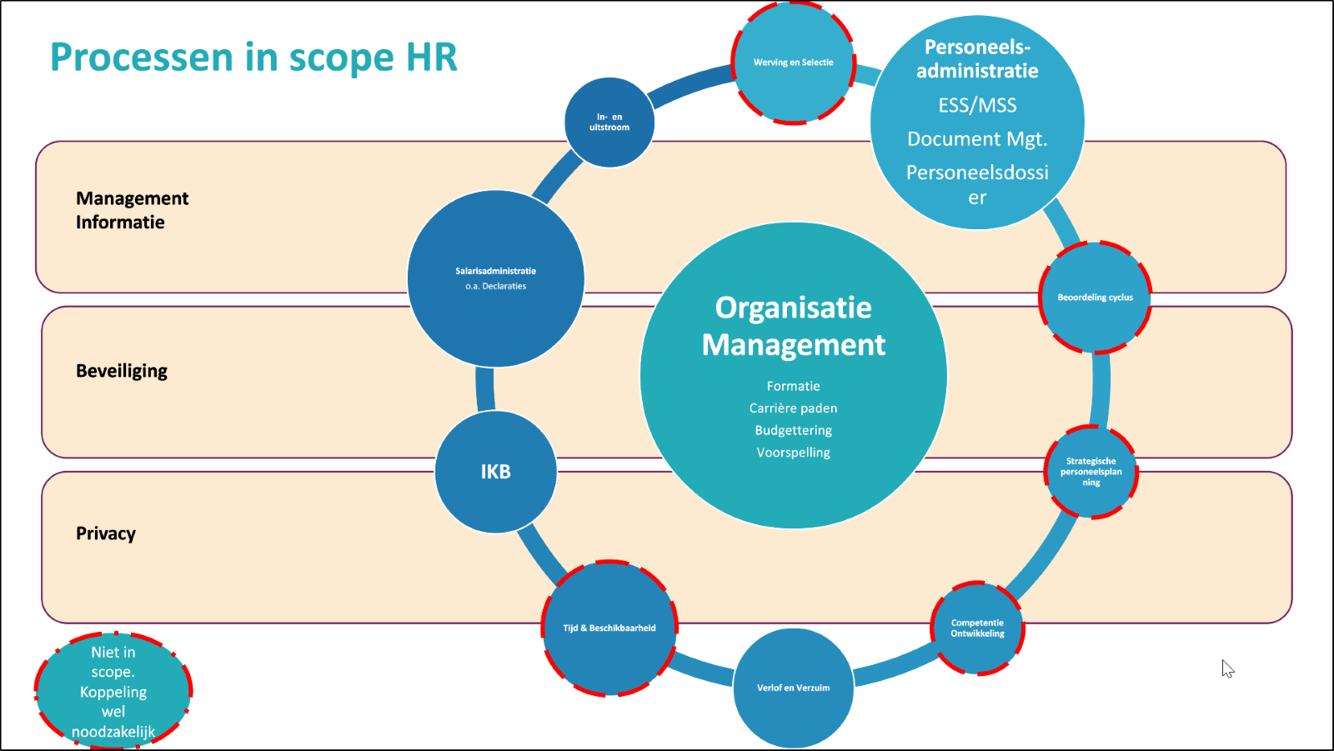
Tab | Nummer (indien van toepassing | Onderwerp
Legenda
HRM1 | HLM_PA_1 | e-HRM software (SaaS) - Personeelsadministratie
 | HLM_PA_1.1 | Organisatie Management
 | HLM_PA_1.2 | In-, door- en uitstroom (on-/ offboarding)
 | HLM_PA_1.2 | Personeelsadministratie
 | HLM_PA_1.3 | Verlof en Verzuim
HRM2 | HLM_SA_2 | e-HRM software (SaaS) - Salarisadministratie
 | HLM_SA_2.1 | Declaraties
 | HLM_SA_2.2 | Salarisadministratie en -verwerking
 | HLM_SA_2.3 | IKB
Definities |  | Definities

